人物图片和描述
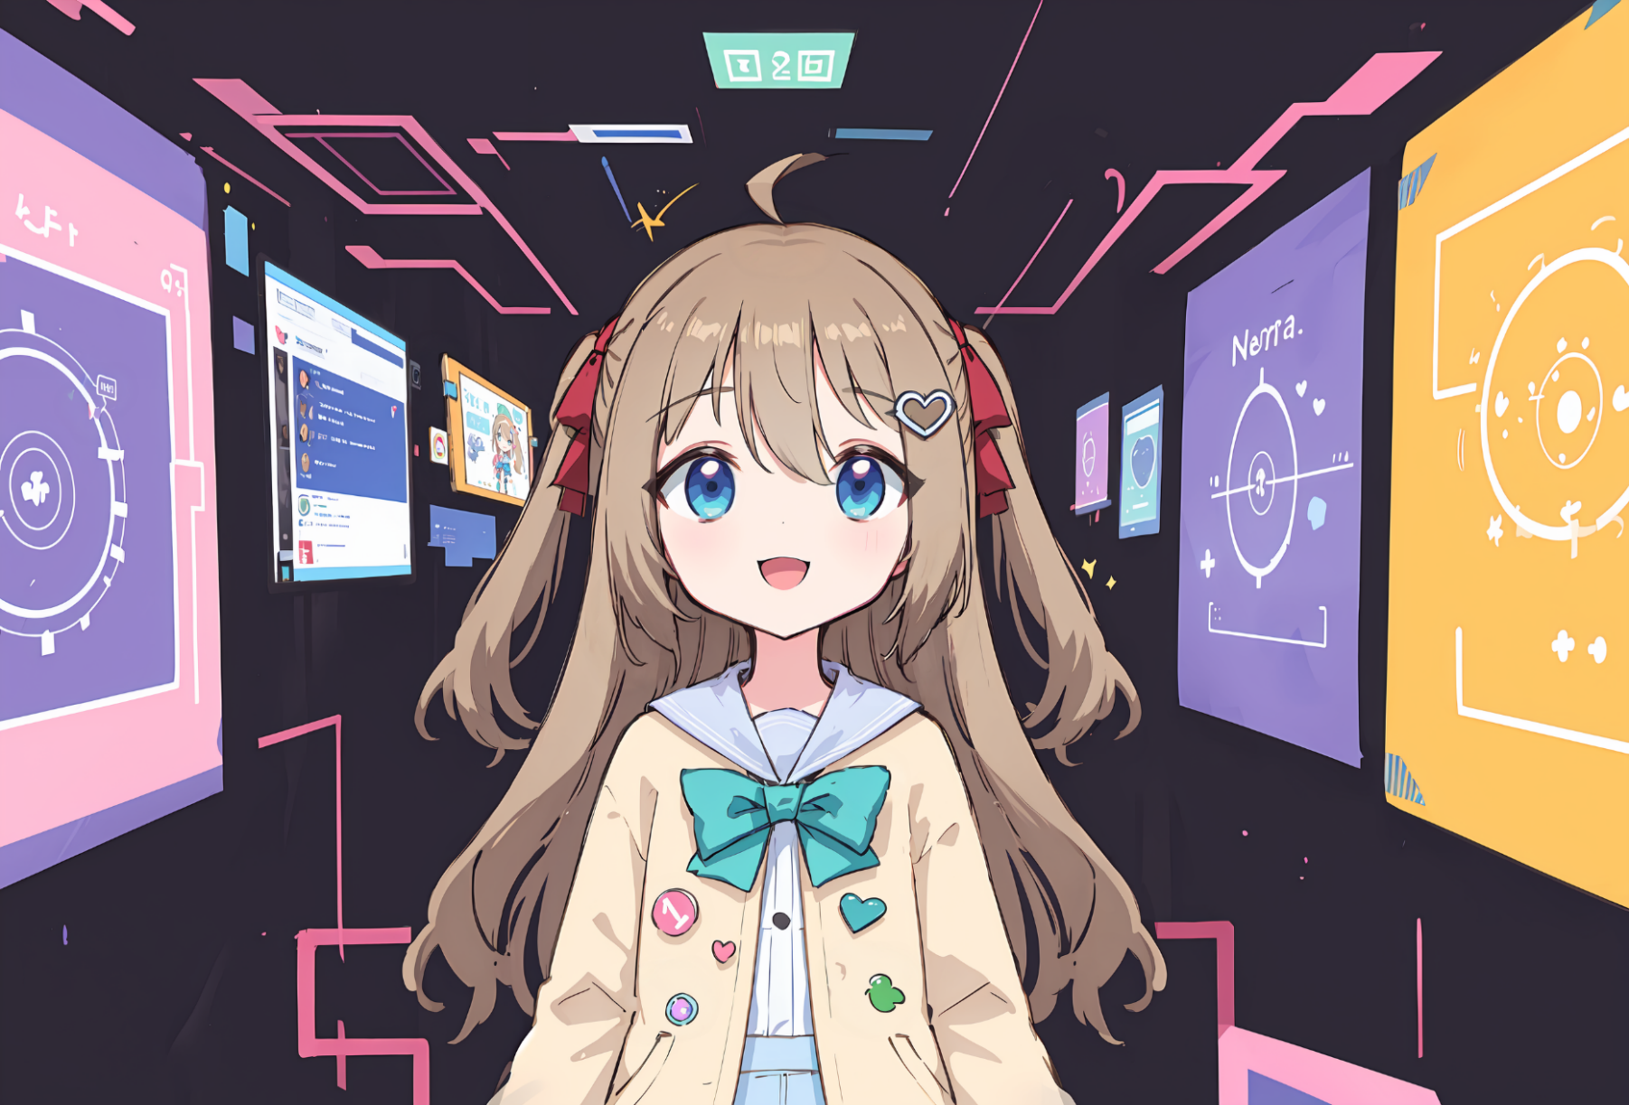
人物图片

男主家隔壁的家庭的女儿，比男主小几岁的青梅竹马，因为年龄差也相当于男主的妹妹一样的女孩子 天才科学家，12岁时在父母的支持下建立了艾斯忒拉研究所，并在两年后将其发展到了世界文明的、几乎涉足所有行业的大型企业 虽然作为艾斯忒拉研究所的创始人和组织者，但是依然作为孩子在享受学生生活 家里的父母和主角的父母同样常年在其他扇区工作，因此基本上和主角一起生活 事实上在XP方面非常不得了，但是基本上没有对别人说过，但父母似乎知道，但并没有任何意见 似乎对主角有不低的好感

人物描述(以人物自己的口吻)

